Table p. 1


 | СРАВНИТЬ |  |  |  |  |  |  |  | НЕ СРАВНИВАЕМ
Заказ
Имя объекта: |  | Заказ № 1164 |  |  | № объекта: Ответственное лицо: |  |  | 1164 Administrator

Профили
Эскиз | Кол-во / Единица (Необходимо) |  | Номер | Описание |  | Цвет Внутри/снаружи |  | Вес/м [кг] |  | Всего [кг]

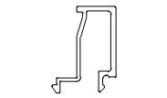 | 18 x 6,5 м (114,2) |  | AYPC.C48.06 03 | C48.0603 / Профиль штапика |  | RAL 8019 |  | 0,27 |  | 31,59
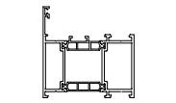 | 12 x 6,5 м (62,9) |  | AYPC.W72.0 103N | W72.0103N / Профиль рамы |  | RAL 8019 |  | 1,79 |  | 139,62
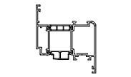 | 6 x 6,5 м (33,5) |  | AYPC.W72.0 203N | W72.0203N / Профиль створки |  | RAL 8019 |  | 2,09 |  | 81,51
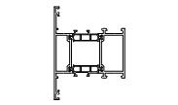 | 3 x 6,5 м (14,6) |  | AYPC.W72.0 303N | W72.0303N / Профиль импоста |  | RAL 8019 |  | 1,94 |  | 37,83
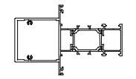 | 3 x 6,5 м (16,1) |  | AYPC.W72.3. 0343N | W72.3.0343N / Профиль импоста |  | RAL 8019 |  | 2,56 |  | 49,92
Сумма: |  |  |  |  |  |  |  |  |  | 340,47 кг

Аксессуары
Эскиз | Кол-во / Единица (Необходимо) |  | Номер | Описание |  | Цвет |  | Вес [кг] |  | Всего [кг]

 | 2 шт. (106) |  | 18912700 | 100X50X1 / Подкладка рихтовочная |  | - |  | 0,01 |  | 1,60
 | 2 шт. (106) |  | 18912900 | 100X50X3 / Подкладка рихтовочная |  | - |  | 0,01 |  | 1,20
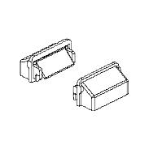 | 1 в упаковке по @ 100 шт. (68) |  | 10827400 | C48.0919M-01K / Комплект заглушки водоотвода |  | RAL9005 |  | 0,00 |  | 0,10
 | 3 в упаковке по @ 0,02 Литр (0,05) |  | 18609600 | COSMO CA-500.200/0,02 / Клей цианокрилатный |  | - |  | 0,02 |  | 0,00
 | 1 Литр (0,16) |  | COSMO CL-300.150/1 | Очиститель поверхности (Keine Lagerware) |  | - |  | 0,71 |  | 0,71

 |  |  |  |  |  |  | Страница 1

Эскиз | Кол-во / Единица (Необходимо) |  | Номер | Описание |  | Цвет |  | Вес [кг] |  | Всего [кг]

 | 1 в упаковке по @ 0,31 Литр (0,13) |  | 18609500 | COSMO HD-100.411/0,31 / Герметик антикоррозионный |  | - |  | 0,44 |  | 0,14
 | 3 в упаковке по @ 0,31 Литр (0,91) |  | 18609800 | COSMO HD-100.412/0,31 / Герметизатор для резины |  | - |  | 0,44 |  | 0,41
 | 5 в упаковке по @ 0,31 Литр (1,46) |  | 18609100 | COSMO PU-100.130/0,31 / Клей однокомпонентный |  | - |  | 0,47 |  | 0,73
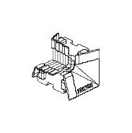 | 1 в упаковке по @ 50 шт. (20) |  | 12951500 | FRK196 / Уголок резиновый |  | - |  | 0,01 |  | 0,65
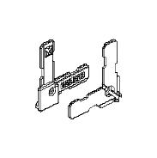 | 1 в упаковке по @ 50 шт. (44) |  | 10816900 | W62.0912 / Уголок |  | - |  | 0,01 |  | 0,25
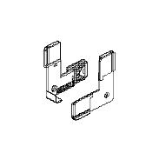 | 2 в упаковке по @ 50 шт. (72) |  | 10817000 | W62.0913 / Уголок |  | - |  | 0,00 |  | 0,40
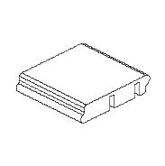 | 1 в упаковке по @ 20 шт. (12) |  | 10818700 | W62.0916-01 / Подкладка |  | - |  | 0,05 |  | 1,00
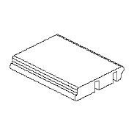 | 1 в упаковке по @ 160 шт. (24) |  | 10818800 | W62.0916-02 / Подкладка |  | - |  | 0,06 |  | 9,60
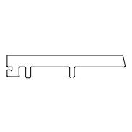 | 2 в упаковке по @ 100 шт. (106) |  | 10819200 | W62.0917 / Подкладка опорная |  | - |  | 0,02 |  | 4,00
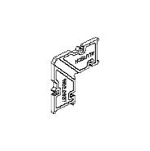 | 1 в упаковке по @ 60 шт. (20) |  | 10829900 | W62.0937 / Закладная угловая |  | - |  | 0,06 |  | 3,30
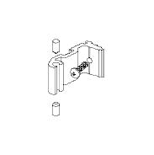 | 1 в упаковке по @ 20 шт. (12) |  | 10811600 | W62.0951K-01 / Комплект закладной крепления имР |  | 00 |  | 0,02 |  | 0,38
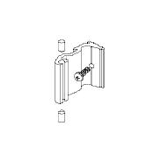 | 1 в упаковке по @ 80 шт. (24) |  | 10811700 | W62.0951K-02 / Комплект закладной крепления имР |  | 00 |  | 0,03 |  | 2,24
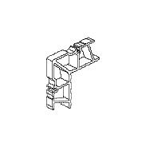 | 1 в упаковке по @ 112 шт. (24) |  | 10813000 | W62.0954-02 / Закладная угловая |  | 00 |  | 0,04 |  | 4,59

 |  |  |  |  |  |  | Страница 2

Эскиз | Кол-во / Единица (Необходимо) |  | Номер | Описание |  | Цвет |  | Вес [кг] |  | Всего [кг]

 | 1 в упаковке по @ 56 шт. (24) |  | 10813100 | W62.0954-03 / Закладная угловая |  | 00 |  | 0,07 |  | 3,98
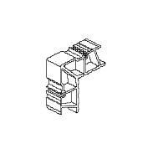 | 2 в упаковке по @ 16 шт. (20) |  | 10815000 | W62.0954-05 / Закладная угловая |  | 00 |  | 0,10 |  | 3,26
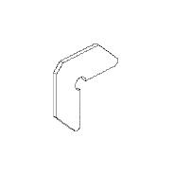 | 1 в упаковке по @ 200 шт. (20) |  | 10813600 | W62.0957 / Закладная угловая |  | 00 |  | 0,00 |  | 0,60
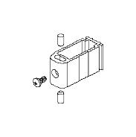 | 1 в упаковке по @ 14 шт. (12) |  | 10827900 | W62.0973K-01 / Комплект закладной крепления имР |  | 00 |  | 0,02 |  | 0,32
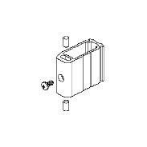 | 1 в упаковке по @ 40 шт. (24) |  | 10839200 | W62.0973K-02 / Комплект закладной крепления имР |  | 00 |  | 0,03 |  | 1,36
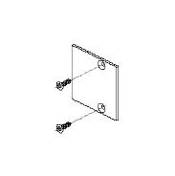 | 1 в упаковке по @ 20 шт. (12) |  | AYPC.W72.0 988K | W72.0988K / Комплект заглушки |  | RAL 8019 |  | 0,02 |  | 0,30
Сумма: |  |  |  |  |  |  |  |  |  | 41,12 кг

Уплотнители
Эскиз | Кол-во / Единица (Необходимо) |  | Номер | Описание |  | Цвет |  | Вес [кг] |  | Всего [кг]

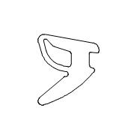 | 1 в упаковке по @ 100 м (16,73) |  | 10830500 | FRK192 / Уплотнитель резиновый |  | - |  | 0,09 |  | 8,50
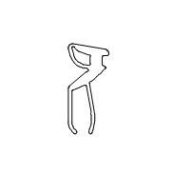 | 2 в упаковке по @ 75 м (98,62) |  | 10831200 | FRK194 / Уплотнитель резиновый |  | - |  | 0,13 |  | 19,80
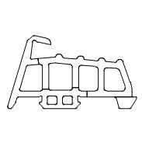 | 2 в упаковке по @ 25 м (34,44) |  | 10940300 | FRK195 / Уплотнитель резиновый |  | - |  | 0,21 |  | 10,40
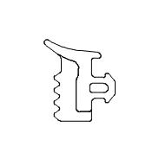 | 1 в упаковке по @ 150 м (115,35) |  | 10831400 | FRK197 / Уплотнитель резиновый |  | - |  | 0,06 |  | 8,40
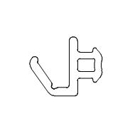 | 1 в упаковке по @ 575 м (34,46) |  | 10821000 | FRK98 / Уплотнитель резиновый |  | - |  | 0,03 |  | 16,10
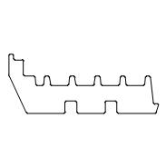 | 1 в упаковке по @ 210 м (119,7) |  | 10910900 | W72.0911 / Уплотнитель фальца |  | - |  | 0,02 |  | 3,15

 |  |  |  |  |  |  | Страница 3

Эскиз | Кол-во / Единица (Необходимо) |  | Номер | Описание |  | Цвет |  | Вес [кг] |  | Всего [кг]

Сумма: |  |  |  |  |  |  |  |  |  | 66,35 кг

 |  |  |  | Всего: |  |  |  |  |  | 447,94 кг

 |  |  |  |  |  |  | Страница 4

